상품제안서
버팔로모히칸고급등산스틱(콜크) | 상품코드: S13370

 |  |  |  |  |  | 02-713-8555 | www.synergygift.co.kr
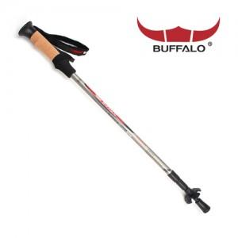

【상세/제작정보】 | 스티커부착

【인쇄/포장옵션】 | 기타 / 별도문의

【공급단가】 | 수량 | 50~ | 300~ | 1,000~ | 2,000~
*VAT별도 | 단가 | 20,250원 | 19,500원 | 18,750원 | 18,000원

【상품 URL】 | https://www.synergygift.co.kr:443/src/goods_detail.php?gdno=6544

